20181204
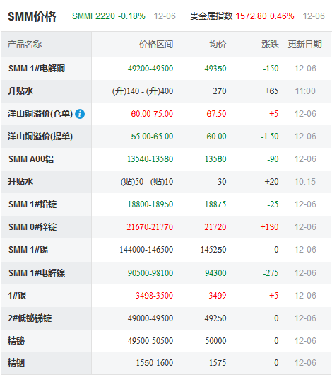
49350 | -150 | 21720 | 145250
 | Date: | 当天日期 | 2018-12-03 | 锡 | 145250
*** 铜 + 锌的价格 |  | 铜 | 50375 | 锌 | 21960
 |  |  |  |  | ¥660.000 |  | (黑色是涨价了，红色是负数是跌)
*** 不开票价格等于网上价格直接乘以百分比。如50000*0.62 COPPER + 20000*0.38 ZINK
*** 开票，上述价格除0.92 |  |  |  | 黄铜表

1.黄铜H54的价格核算 |  |  |  | 0
锌含量 | 锌价格 | 铜含量 | 铜的价格 | 铜H54的开票价格 | 铜H54的不开票价格
0.46 | ¥21,960.00 | 0.54 | ¥50,375.0 | ¥40,547.9 | ¥37,304.1 | 0.92
损耗： | 0.03 |  |  | ¥41,764.4 | ¥38,423.2
2.黄铜H58的价格核算 |  | H57不开票无杂费 | ¥38,156.5 | H57不开票有损耗 | ¥39,301.2
锌含量 | 锌价格 | 铜含量 | 铜的价格 | 铜H58的开票价格 | 铜H58的不开票价格
0.42 | ¥21,960.00 | 0.58 | ¥50,375.0 | ¥41,783.4 | ¥38,440.7 | 0.92
损耗： | 0.03 |  |  | ¥43,036.9 | ¥39,593.9
3.黄铜H59的价格核算
锌含量 | 锌价格 | 铜含量 | 铜的价格 | 铜H59的开票价格 | 铜H59的不开票价格
0.41 | ¥21,960.00 | 0.59 | ¥50,375.0 | ¥42,092.2 | ¥38,724.9 | 0.92
损耗： | 0.03 |  |  | ¥43,355.0 | ¥39,886.6
4.黄铜H62的价格核算
锌含量 | 锌价格 | 铜含量 | 铜的价格 | 铜H62的开票价格 | 铜H62的不开票价格
0.38 | ¥21,960.00 | 0.62 | ¥50,375.0 | ¥43,018.8 | ¥39,577.3 | 0.92
损耗： | 0.03 |  |  | ¥44,309.4 | ¥40,764.6

紫铜无损耗，磷铜已含损耗价 |  |  |  | 紫铜与磷铜表

1.紫铜T2好铜 |  | 换废料6000
 | T2铜网上加价 | 开票率 | 网铜的价格 | 开票价格 | 不开票价格
 | ¥6,000.00 | 0.085 | ¥50,375.0 | ¥56,375.0 | ¥51,583.1
 |  |  |  | ¥56,375.0 | ¥51,583.1
2.紫铜T3没T2好 |  | 换废料5500
 | T2铜网上加价 | 开票率 | 网铜的价格 | 开票价格 | 不开票价格
 | ¥4,500.00 | 0.085 | ¥50,375.0 | ¥54,875.0 | ¥50,210.6
 |  |  |  | ¥54,875.0 | ¥50,210.6
3.普通磷铜（邱日光灯那种 |  |  | 废料回收7000
网锡价 | 铜的比例 | 开票率 | 网铜的价格 | 开票价格 | 不开票价格
145250 | 0.935 | 0.085 | ¥50,375.0 | ¥57,715.4 | ¥52,809.6
损耗： | 0.03

4.好磷铜 5191型，比上面贵3000 |  |  |  | 开票价格 | 不开票价格
废料回收7000 |  |  |  | ¥60,715.4 | ¥55,809.6
备注：紫铜算出价同现货买差不多，磷铜要比算出来高5%

